ССТ (2)
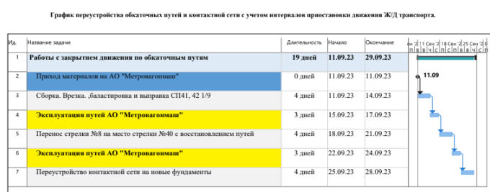
Техника и СММ | Ед. изм. | Кол-во | Кол-во смен | Стоимость, ед. | Итого | Примечание | Дней работ | 20
Экскаватор | шт | 1 | 20 | 24,000 | 480,000 | им же разгрузка | Стоимость | 2,170,000
Трал | шт | 0 | 0 | 35,000 | 0 | экскаватор+каток
Экскаватор-погрузчик | шт | 1 | 20 | 24,000 | 480,000
Каток дорожный | шт | 1 | 20 | 15,000 | 300,000
Трамбовка | шт | 0 | 0 | 2,500 | 0
Тепловоз от мвм | шт | 0 | 0 | 0 | 0 | бесплатный
 |  |  |  | Сумма | 1,260,000

Кадры
Рабочие | чел | 9 | 180 | 3,500 | 630,000
ИТР | чел | 1 | 20 | 7,000 | 140,000
Геодезист | чел | 1 | 20 | 7,000 | 140,000
 |  |  |  | Сумма | 910,000

